Лист2
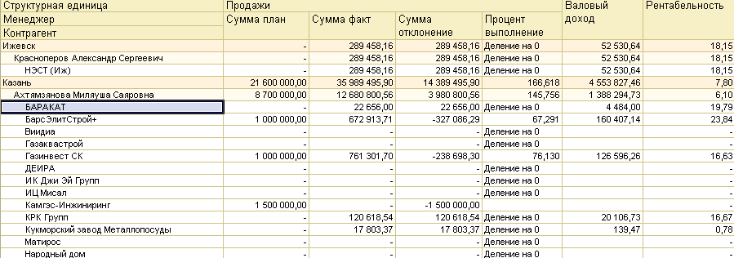
 |  |  |  | Оплаченные продажи | Сумма дебиторской задолженности | Валовый доход к оплате
 |  |  |  | 100000 | 189458.16

 |  |  |  |  | 52530.64
 |  |  |  |  |  | 1000000

 |  |  |  | 761301.7 | ?

 | 2017-07-31 | 2017-08-31 | 31.09.2017
Валовый доход к оплате за текущий месяц | 1000000 | 2000000 | 1000000
Валовый доход к оплате за предыдущий месяц |  | 1500000 | 1800000
Остаток по дебиторской задолженности |  | 500000
Зп | 60000 | 150000

Тех задание
1 | Вид используемого отчета на сегодняшний день
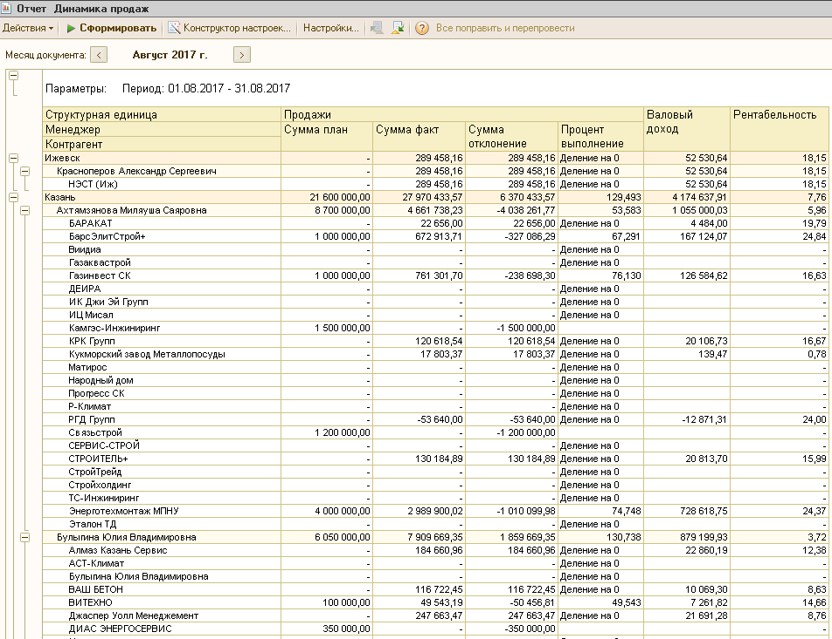

 | Необходимо внести изменения в данный отчет

1 | Формировать данный отчет в разрезе организаций
2 | Создать возможность формирования отчета в разрезе документов "Реализация товаров и услуг"
3 | Добавить дополнительный столбец "Оплаченные продажи" в руб. Данные в этот столбец должны поступать из "Платежного поручения входящего", который прикреплен к "Счету на оплату покупателю", который, в свою очередь, прикрепляется к документу "Реализация товаров и услуг"
4 | Добавить дополнительный столбец "Оплаченный валовый доход" Данные в этот столбец должны попадать в разрезе каждого документа "Реализация товаров и услуг" из столбца "Валовый доход", но при выполнении такого условия, что по данному документу "Реализация товаров и услуг" сумма в столбце "Оплаченные продажи" либо равна нулю, либо она меньше суммы в столбце "Продажи"

